Sheet1
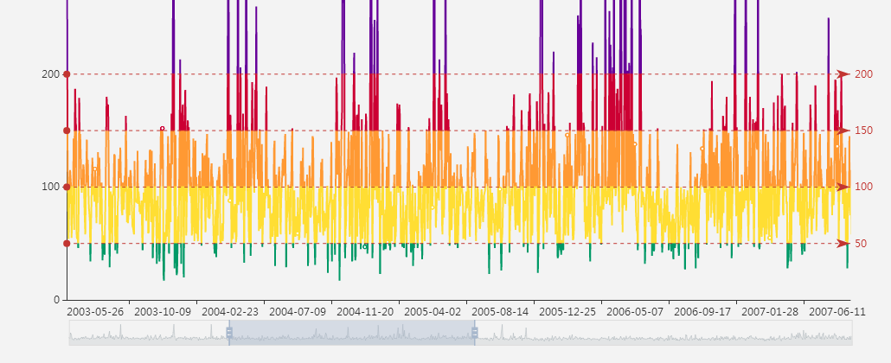

视图

时间轴

区域缩放条

时间轴 | 区域缩放条 | 视图 | Echarts柱状图+时间轴+Gojs视图？
显示年 | 缩放条长度一般与时间轴的物理长度一致 | 时间轴布局？
显示月 | 缩放条长度代表总时间范围 | 非时间轴布局？
显示日 | 滑块长度代表当前显示时间范围
显示周 | 滑块的长度随着视图范围的改变而改变
显示时 | 改变滑块长度或拖动滑块，可改变视图显示的范围
显示分 | 改变滑块长度或拖动滑块，可改变时间轴的时间显示范围
显示秒
有最大时间
有最小时间
时间轴的物理长度与视图的Div容器的宽/高的像素值保持一致，固定不变
时间轴的显示日期范围随着滑块的改变而改变
动态计算各时间刻度的显示状态与刻度间隔的关系
筛选条件或只是刻度？

